Cronograma de Atendimentos
Data | Encontro (cronograma) | Nº | Procedimento | Região tratada | Parâmetros aplicados | Objetivo | Foto de referência | Observações / Pendências
24/07/2026 | Terapias manuais e eletroterapia (aplicabilidade e manuseio) | 1 | Ultrassom (hidrolipoclasia) | Região do abdômen, abaixo da cicatriz umbilical (área 20 x 10 cm) | Modo hidrolipoclasia (gordura), 3000 W, 20 minutos, área 20 x 10 cm abaixo do umbigo | Reduzir gordura localizada abaixo do umbigo para uniformizar com a região acima antes de tratar o abdômen inteiro, otimizando o resultado do emagrecimento | — | Primeira aplicação da série; região escolhida como piloto antes de estender ao abdômen completo
 |  | 2 | Microgalvânica — eletrolifting de estrias | Estria branca/rosada (alba) na região do umbigo | 150 µA (microgalvânica); técnica de eletrolifting — punturas/estimulações acompanhando o trajeto da estria | Tratar estria alba por estimulação puntual ao longo do trajeto da estria | 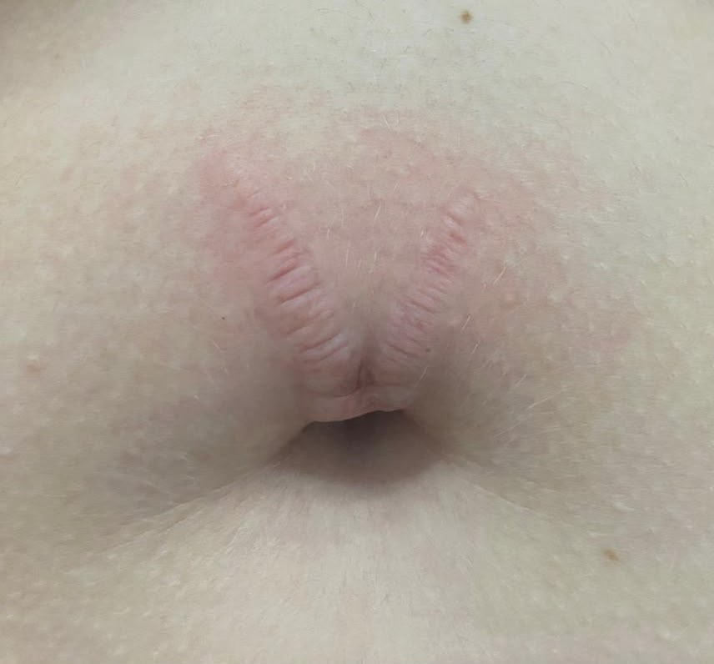 Imagem 10 | Pontos de puntura seguem a linha da estria, próximos entre si, sem dispersão aleatória
 |  | 3 | Plataforma vibratória | Corpo total | 20 minutos, frequência 25 a 45 Hz, amplitude de 2 a 6 mm | Complemento do protocolo (ativação muscular/circulatória) | — | Encerramento padrão do atendimento
31/07/2026 | Terapias manuais e eletroterapia (aplicabilidade e manuseio) | 1 | Ultrassom (gordura e flacidez) | Região do abdômen | Modo contínuo, dose até 3 W/cm², técnica ERA (área de emissão real do transdutor), tempo estimado de 10 minutos | Tratamento de gordura localizada e flacidez abdominal | Imagem 12 | Parâmetro estimado com base na tabela de referência do protocolo Labest/UNIPLAC (Ultrassom convencional — indicação 'gordura localizada': modo contínuo, dose até 3 W/cm²); conferir registro exato do aparelho se disponível
 |  | 2 | Radiofrequência (gordurinha do sutiã) | Região da gordurinha do sutiã (dorso/lateral do tronco) | Frequência baixa 0,6 a 1,2 MHz, temperatura-alvo 42 °C na epiderme, monopolar com placa de retorno, 10 minutos por cm² de cada lado | Tratar gordura localizada e flacidez na região da gordurinha do sutiã | Imagem 11 | Parâmetros conferem com a tabela de radiofrequência convencional do protocolo Labest/UNIPLAC para indicação de gordura localizada
 |  | 3 | Plataforma vibratória | Corpo total | 10 minutos, frequência 25 a 45 Hz, amplitude de 2 a 6 mm | Complemento do protocolo (ativação muscular/circulatória) | — | Encerramento padrão do atendimento
07/08/2026 | Terapias manuais, eletroterapia, procedimentos com intradermoterapia e injetáveis | 1 | Ondas de choque | Costas — região da gordurinha do sutiã | Gordura localizada; frequência 16 Hz, pressão 2,6 a 5 bar, 3000 impulsos, área retangular 10 x 15 cm (bilateral) | Tratar gordura localizada na região da gordurinha do sutiã | Imagem 1 | Parâmetros conferem com a tabela de ondas de choque do protocolo Labest/UNIPLAC para indicação de gordura localizada
 |  | 2 | Corrente russa | Quadríceps e glúteos (bilateral) | Corrente de média frequência (portadora de 2500 Hz, modulada em burst ~50 Hz), modo sincronizado/contínuo, intensidade a 55% da tolerância motora da paciente, 30 minutos por grupo muscular | Recrutamento e fortalecimento das fibras musculares de quadríceps e glúteos | — | Valores de frequência estimados com base no padrão de corrente russa (portadora média frequência 2500 Hz) e na tabela de correntes excitomotoras do protocolo Labest/UNIPLAC; '55%' e '100' registrados pela acadêmica referem-se, respectivamente, à intensidade percentual tolerada e ao parâmetro de dose/ciclo do equipamento — conferir leitura exata do aparelho
 |  | 3 | Radiofrequência facial (monopolar) | Papada | 42 °C, 5 minutos, 10 W, monopolar | Tratar flacidez/gordura localizada na região da papada | — | Sessão facial pontual, complementar ao protocolo corporal do dia
 |  | 4 | Plataforma vibratória | Corpo total | 20 minutos, frequência 25 a 45 Hz, amplitude de 2 a 6 mm | Complemento do protocolo (ativação muscular/circulatória) | — | Encerramento padrão do atendimento
14/08/2026 | Terapias manuais, eletroterapia, procedimentos com intradermoterapia e injetáveis | 1 | Ultrassom de baixa frequência | Abdômen, dividido em 4 pontos | Modo contínuo, 2 minutos por ponto (4 pontos), intensidade 7,40 kHz | Tratamento complementar de gordura localizada/flacidez abdominal | 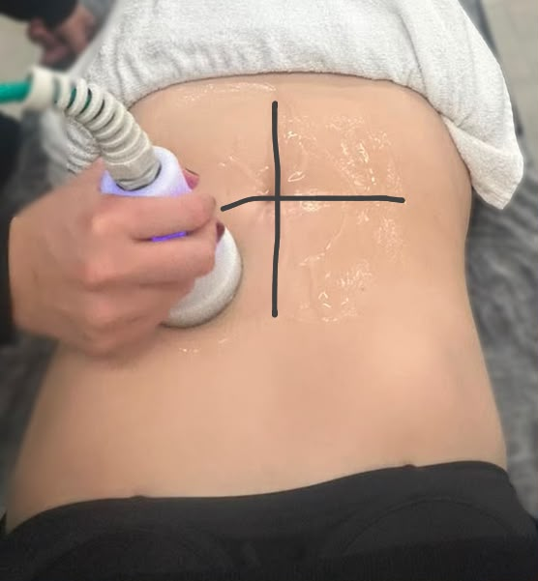 Imagem 2 | Complementar à hidrolipoclasia iniciada em 24/07, ampliando a área tratada do abdômen
 |  | 2 | Intradermoterapia (ativos lipolíticos) | Abdômen | Colina 200 mg + Silício 10 mg + Inositol 200 mg + Taurina 200 mg + L-Carnitina 600 mg + Tripeptídeo-41 24 mg + Lidocaína 20 mg / 10 mL | Estímulo lipolítico local por via de intradermoterapia | 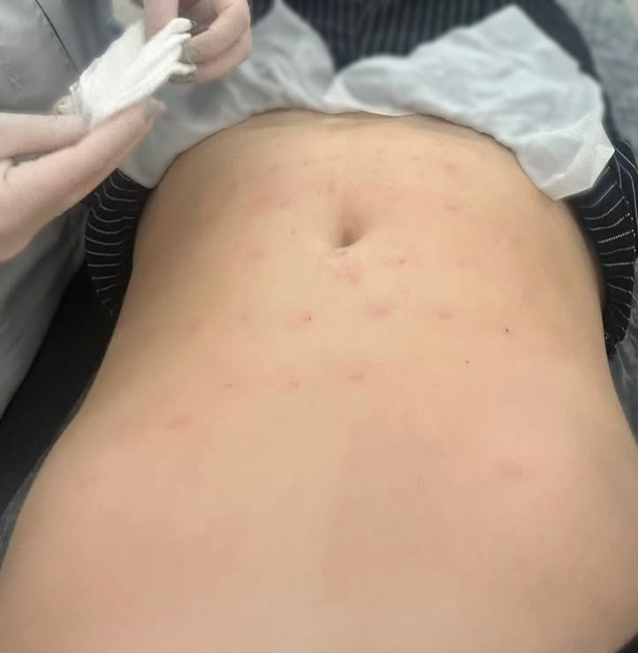 Imagem 9 | Composição conforme registrado pela acadêmica; aplicação realizada na sequência do ultrassom, no mesmo atendimento
 |  | 3 | Plataforma vibratória | Corpo total | 20 minutos, frequência 25 a 45 Hz, amplitude de 2 a 6 mm | Complemento do protocolo (ativação muscular/circulatória) | — | Encerramento padrão do atendimento
21/08/2026 | Avaliação 1 — formulação do estudo de caso / relatório da prática (Estudo de caso; Introdução; Métodos) | 1 | Corrente russa (diástase) | Abdômen | Corrente de média frequência (portadora de 2500 Hz, modulada em burst ~50 Hz), modo sincronizado, intensidade progressiva até 70% da tolerância motora, 20 minutos | Estímulo coadjuvante da musculatura abdominal (reto e transverso) no quadro de diástase | — | Valores de frequência estimados com base no padrão de corrente russa e na tabela de correntes excitomotoras do protocolo Labest/UNIPLAC; apenas a intensidade (~70%) foi registrada pela acadêmica no atendimento — conferir leitura exata do aparelho
 |  | 2a | Radiofrequência (gordura) — coxa, região trocantérica | Região trocantérica / lateral da coxa | Frequência baixa 0,6 a 1,2 MHz, temperatura-alvo 42 °C na epiderme, monopolar com placa, 10 minutos por 10 cm² | Tratar gordura localizada na região trocantérica da coxa | Imagens 7 e 8 | Parâmetros conferem com a tabela de radiofrequência convencional do protocolo Labest/UNIPLAC para indicação de gordura localizada
 |  | 2b | Radiofrequência (flacidez) — face interna da coxa | Face interna da coxa | Frequência alta 2,4 MHz, sem placa, ponteira multipolar, 10 minutos por 10 cm² | Tratar flacidez na face interna da coxa | Imagens 7 e 8 | Parâmetros conferem com a tabela de radiofrequência convencional do protocolo Labest/UNIPLAC para indicação de flacidez tissular
 |  | 3 | Plataforma vibratória | Corpo total | 20 minutos, frequência 25 a 45 Hz, amplitude de 2 a 6 mm | Complemento do protocolo (ativação muscular/circulatória) | — | Encerramento padrão do atendimento

